1
-1
-1
-1
-1
-1
-1
-1
-1
-1 | -1 | -1 | -1 | -1 | -1 | -1 | -1 | -1 | -1 | -1 | -1 | -1
-1 | -1 | -1 | -1 | -1 | -1 | -1 | -1 | -1 | -1 | -1 | -1 | -1
-1 | -1 | -1 | -1 | -1 | -1 | -1 | -1 | -1 | -1 | -1 | -1 | -1
-1 | -1 | -1 | -1 | 0 | 0 | 0 | -1 | 0 | 0 | -1 | -1 | -1
-1 | -1 | -1 | -1 | 0 | -1 | 0 | -1 | 2 | 1 | -1 | -1 | -1
-1 | -1 | -1 | -1 | 0 | 0 | 0 | 0 | 2 | 1 | -1 | -1 | -1
-1 | -1 | -1 | -1 | 0 | -1 | 0 | -1 | 2 | 1 | -1 | -1 | -1
-1 | -1 | -1 | -1 | 0 | 0 | 0 | -1 | 0 | 0 | -1 | -1 | -1
-1 | -1 | -1 | -1 | -1 | -1 | -1 | -1 | 3 | 0 | -1 | -1 | -1
-1 | -1 | -1 | -1 | -1 | -1 | -1 | -1 | -1 | -1 | -1 | -1 | -1
-1 | -1 | -1 | -1 | -1 | -1 | -1 | -1 | -1 | -1 | -1 | -1 | -1
-1 | -1 | -1 | -1 | -1 | -1 | -1 | -1 | -1 | -1 | -1 | -1 | -1
-1 | -1 | -1 | -1 | -1 | -1 | -1 | -1 | -1 | -1 | -1 | -1 | -1

5
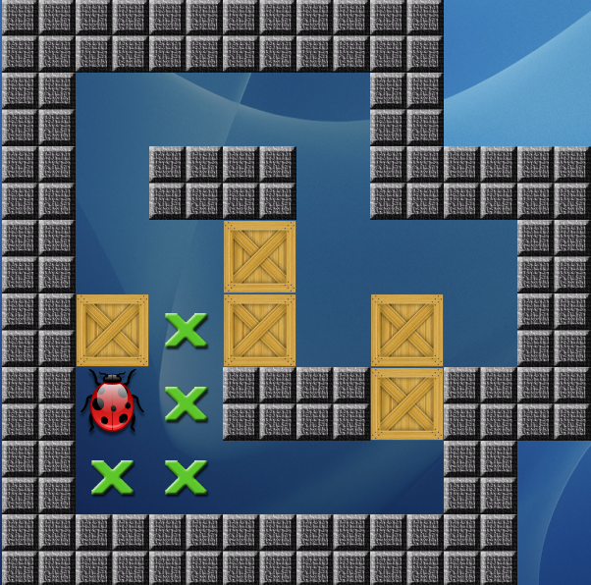
-1 | -1 | -1 | -1 | -1 | -1 | -1 | -1 | -1 | -1 | -1 | -1 | -1
-1 | -1 | -1 | -1 | -1 | -1 | -1 | -1 | -1 | -1 | -1 | -1 | -1
-1 | -1 | -1 | -1 | -1 | -1 | -1 | -1 | -1 | -1 | -1 | -1 | -1
-1 | -1 | -1 | -1 | 0 | 0 | 0 | 0 | -1 | -1 | -1 | -1 | -1
-1 | -1 | -1 | -1 | 0 | -1 | -1 | 0 | -1 | -1 | -1 | -1 | -1
-1 | -1 | -1 | -1 | 0 | 0 | 2 | 0 | 0 | 0 | -1 | -1 | -1
-1 | -1 | -1 | -1 | 2 | 1 | 2 | 0 | 2 | 0 | -1 | -1 | -1
-1 | -1 | -1 | -1 | 3 | 1 | -1 | -1 | -1 | -1 | -1 | -1 | -1
-1 | -1 | -1 | -1 | 1 | 1 | 0 | 0 | 0 | -1 | -1 | -1 | -1
-1 | -1 | -1 | -1 | -1 | -1 | -1 | -1 | -1 | -1 | -1 | -1 | -1
-1 | -1 | -1 | -1 | -1 | -1 | -1 | -1 | -1 | -1 | -1 | -1 | -1
-1 | -1 | -1 | -1 | -1 | -1 | -1 | -1 | -1 | -1 | -1 | -1 | -1
-1 | -1 | -1 | -1 | -1 | -1 | -1 | -1 | -1 | -1 | -1 | -1 | -1

